Herramientas de análisis
HERRAMIENTAS DE ANÁLISIS ESTRATÉGICO

PROPÓSITO:
Establecer una metodología para el desarrollo y actualización del Plan Estratégico de la Organización.

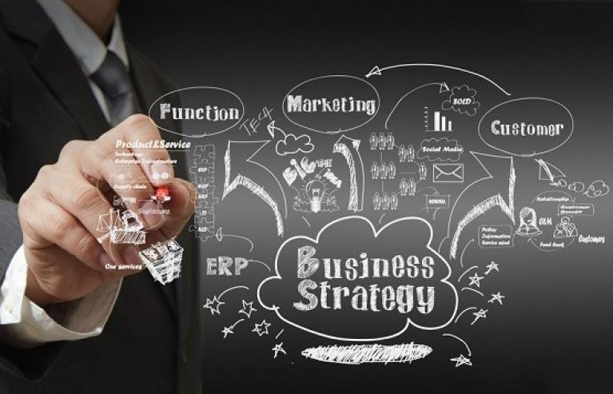
Análisis de la Misión y Visión. | 1
Análisis y Matriz FODA | 2
Análisis PESTAL | 3
Modelo de las 7S McKinsey | 4
Propuesta de Valor - Análisis de Clientes -Competencia- Productos o Servicios | 5
Análisis de Requisitos Legales | 6
Formulación de la Estrategia BSC | 7
Gestión Integral de Riesgos | 8
Agenda de Reunión | 9
Resumen de Reuniones | 10

Análisis de Misión y Visión
MISIÓN Y VISIÓN

¿Sientes que tu equipo de trabajo no se encuentra alineado para alcanzar los objetivos de la Empresa?, ¿Se ha analizado el propósito - Misión de la Empresa?, ¿Se ha analizado la Visión de la Empresa? ¿Nos hemos planteado objetivos a Corto, Mediano y Largo Plazo?, ¿Hemos definido la Misión y Visión de nuestro Departamento?, ¿Nuestro equipo la conoce, la comprende, es compartida?, ¿Representa un punto de referencia para todos?
Inicia el Plan: Misión, Visión y Valores.

MISIÓN

Misión: suele centrarse en su perspectiva actual de los negocios (“quiénes somos y qué hacemos”); describe de manera general sus capacidades, su enfoque del cliente, sus actividades y aspecto actual del negocio.

Preguntas a Formular: | Respuestas: | Elementos | Identificación de los elementos de la Misión del Departamento
¿Cuál es nuestra razón de ser? |  | Descripción general de las actividades medulares.
¿Cuál es nuestro negocio? |  | Necesidades :
¿Qué es lo que hacemos? |  | Conjunto de clientes atendidos:
¿A qué nos dedicamos? |  | Factor diferenciador:
¿Quiénes son nuestros clientes? |  | Capacidades actuales:
¿Cuáles son nuestros principales productos o servicios? |  | Partes interesadas
¿Cuál es nuestra tecnología?
¿Cuáles son nuestros valores, principios o creencias?

VISIÓN

La Visión Estratégica es una imagen del futuro deseado que buscamos crear con nuestros esfuerzos y acciones. Es la brújula que nos guiará a líderes y colaboradores. Será aquello que nos permitirá que todas las cosas que hagamos, tengan sentido y coherencia.

Preguntas a Formular: | Respuestas:
Respóndete ¿Qué es lo realmente queremos?
¿Es factible de Alcanzar? O ¿Es una Fantasía?
¿La Visión motiva, inspira?
¿Es compartida?
¿Es de fácil comunicación? ¿Es compartida?

VALORES

Plantean el marco ético-social dentro del cual el Departamento lleva a cabo sus acciones. Forman parte de la cultura organizacional y establecen los límites en los cuales debe enmarcarse la conducta. Más allá de lo establecido en las leyes.
DEFINA LOS VALORES DE SU EMPRESA:

FODA
ANÁLISIS FODA

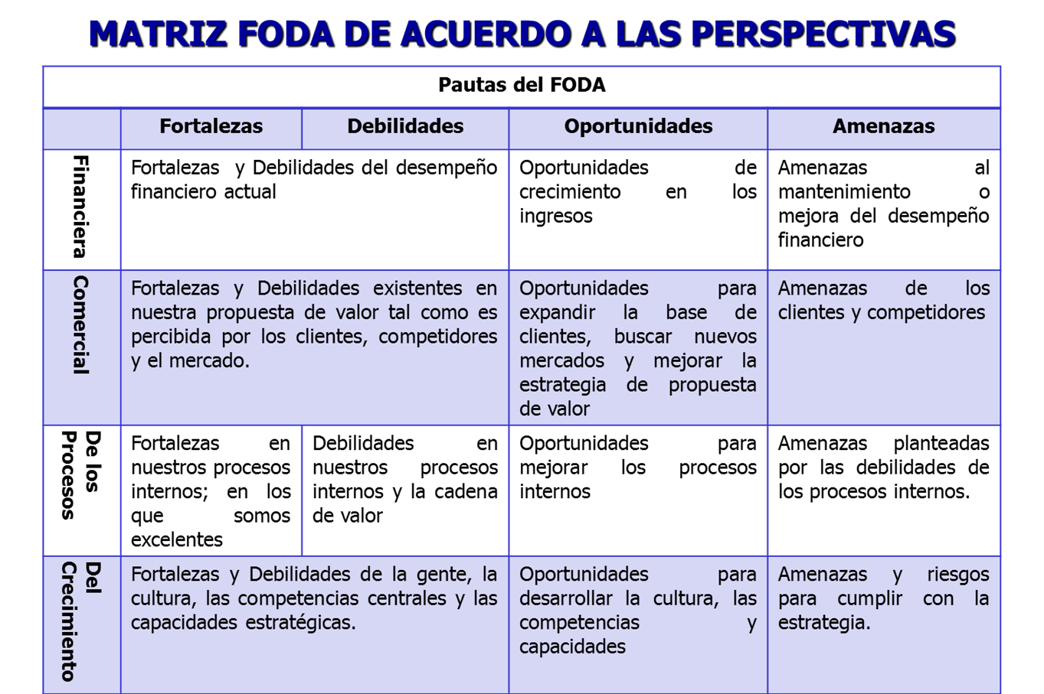
FORTALEZAS | DEBILIDADES
1. | 1.
2. | 2.
3. | 3.
4. | 4.
5. | 5.
6. | 6.
7. | 7.
8. | 8.
9. | 9.
10. | 10.
11. | 11.
12. | 12.
13. | 13.
14. | 14.
15. | 15.
OPORTUNIDADES | AMENAZAS
1. | 1.
2. | 2.
3. | 3.
4. | 4.
5. | 5.
6. | 6.
7. | 7.
8. | 8.
9. | 9.
10. | 10.
11. | 11.
12. | 12.
13. | 13.
14. | 14.
15. | 15.

MATRIZ FODA
 | FORTALEZAS | DEBILIDADES
 | 1. | 1.
 | 2. | 2.
 | 3. | 3.
 | 4. | 4.
 | 5. | 5.
OPORTUNIDADES | OBJETIVOS FO (Utilizar las Fortalezas para aprovechar las Oportunidades) | OBJETIVOS DO (Superar Debilidades aprovechando las Oportunidades)
1.
2.
3.
4.
5.
AMENAZAS | OBJETIVOS FA (Utilizar las Fortalezas para evitar las Amenzas) | OBJETIVOS DA (Reducir Debilidades y Evitar Amenazas)
1.
2.
3.
4.
5.

PESTEL
ANÁLISIS PESTAL

ANÁLISIS POLÍTICO | ANÁLISIS ECONÓMICO:
Democracia | Tipo de sistema económico en los países donde opera
Imagen internacional | Intervención del gobierno en el mercado libre
Marco legal | Ventajas comparativas del país sede
Normativas comerciales | Tipos de cambio y estabilidad de la moneda
Normativas comerciales | Eficiencia de los mercados financieros
 | Calidad de la infraestrutura
 | Nivel de capacitación de la fuerza laboral
 | Costos de la mano de obra
 | Etapa de ciclo económico: prosperidad, recesión, recuperación.
 | Índice de crecimiento económico
 | Tasa de desempleo
 | Índice de inflación
 | Tasas de interés

ANÁLISIS SOCIAL | ANÁLISIS TECNOLÓGICO
Demografía | Desarrollo tecnológico reciente
Estructura de clases | Impacto de la tecnología en la oferta de productos
Educación | Impacto en la estructura de costos
Espíritu emprendedor | Impacto en la estructura de la cadena de valor
Salud, conciencia, ambiental. | Tasa de difusión tecnológica

ANÁLISIS AMBIENTAL | ANÁLISIS LEGAL
Emisiones de gases efecto invernadero | Leyes antimonopolio
Residuos tóxicos | Normativas de precios
Residuos líquidos liberados | Impuestos
Consumo de energía | Legislación salarial
Nivel de reciclado | Beneficios obligatorios para los empleados
Consumo de agua potable | Normativa de seguridad industrial
Impacto ambiental total

7S
MODELO DE LAS SIETE “S” DE MCKINSEY

Permite realizar un diagnóstico simplificado de los aspectos positivos y negativos de una organización. Las siete “S” se refieren a los términos correspondientes en inglés:

Elemento | Pregunta | Respuesta
Strategy (estrategia) | ¿Hay un plan estratégico definido que establezca hacia dónde ir y cómo llegar?

Structure (estructura): | ¿Existe una estructura organizacional bien definida? ¿Está en concordancia con la estrategia?

Systems (sistemas): | ¿Existen procedimientos formales e informales, para la realización de las diferentes actividades? ¿Son debidamente utilizados? ¿Resultan funcionales?
Style (estilo): | ¿Cuál es el estilo de la gerencia/ Liderazgo?

Skills (capacidades): | ¿Está el personal realmente preparado? ¿Posee las competencias y destrezas necesarias?

Staff (cuadros jerárquicos): | ¿Hay planes de carrera, entrenamiento e incentivos?
Superordanite goals (objetivos de orden superior): | ¿Existen objetivos que mantengan alineados al personal de la organización (filosofía corporativa, valores, visión compartida)?

Propuesta de Valor
ÍNDICE

ATRIBUTO:
RELACIÓN CON EL CLIENTE:
IMAGEN:

PRODUCTOS Y SERVICIOS
ACTUALES

FUTUROS

CLIENTES
ACTUALES

FUTUROS

COMPETIDORES
ACTUALES

FUTUROS

Requisitos
ANÁLISIS DE REQUISITOS LEGALES

 | LISTA DE REQUISITOS:
 | • El nombre / título de la fuente, incluyendo alguna referencia (por ejemplo, el título y número de la legislación, el título y detalles de la publicación o el nombre y posición del informante). | • La fecha en la que la fuente entre en vigor (por ejemplo, la fecha de publicación o la fecha de sustitución). | • Una descripción de la fuente, aclarar del tipo de fuente del que se trata: legislación, directiva, norma de la industria, norma de las mejores prácticas de gestión de documentos, política interna, expectativas de la comunidad, etc. | • El párrafo, cláusula, sección o página específica de la fuente en donde aparece el requerimiento, ya sea éste implícito o explícito. | • Un comentario general sobre cómo el requerimiento cubre una situación específica de la organización, identificándose el documento implicado. Se trata de la descripción del requerimiento en sí. | • La necesidad evidencial que cubre el requerimiento (por ejemplo, el contenido, la forma y la calidad del documento o su creación, retención, disposición o acceso). | • La función, actividad o transacción a la que se aplica el requerimiento. | • Los posibles riesgos de no hacer frente al requerimiento (resultado de algún análisis de riesgos).
1
2
3
4
5

BSC Estratégico
FORMULACIÓN GENERAL DE LA ESTRATEGIA

Enfoques sobre la formulación y desarrollo de la Estrategia:
¿Posicionamiento? ¿Liderazgo en costos? ¿Diferenciación? ¿El océno azul? ¿Competencias centrales? ¿Gestión basada el el valor?

PERSPECTIVA | PUNTOS ESTRATÉGICOS | OBJETIVOS | META A CORTO PLAZO: | META A MEDIANO PLAZO: | META A LARGO PLAZO: | RECURSOS FINANCIEROS - ESTRATÉGICOS
FINANCIERA | Rentabilidad
CLIENTES | Precio / Relación / Imagen
PROCESOS INTERNOS | Confiabilidad de las instalaciones / Sistema de Gestión de la Calidad/ Mejora de Procesos /Tiempos de Procesos
CRECIMIENTO ORGANIZACIONAL Y APRENDIZAJE | Capacitación y Desarrollo/ Cultura / Gestión de Riesgos /Clima laboral / Tecnología

Riesgos
ÍNDICE
PROCESO - GESTIÓN INTEGRAL DE RIESGOS Y OPORTUNIDADES

METODOLOGÍA

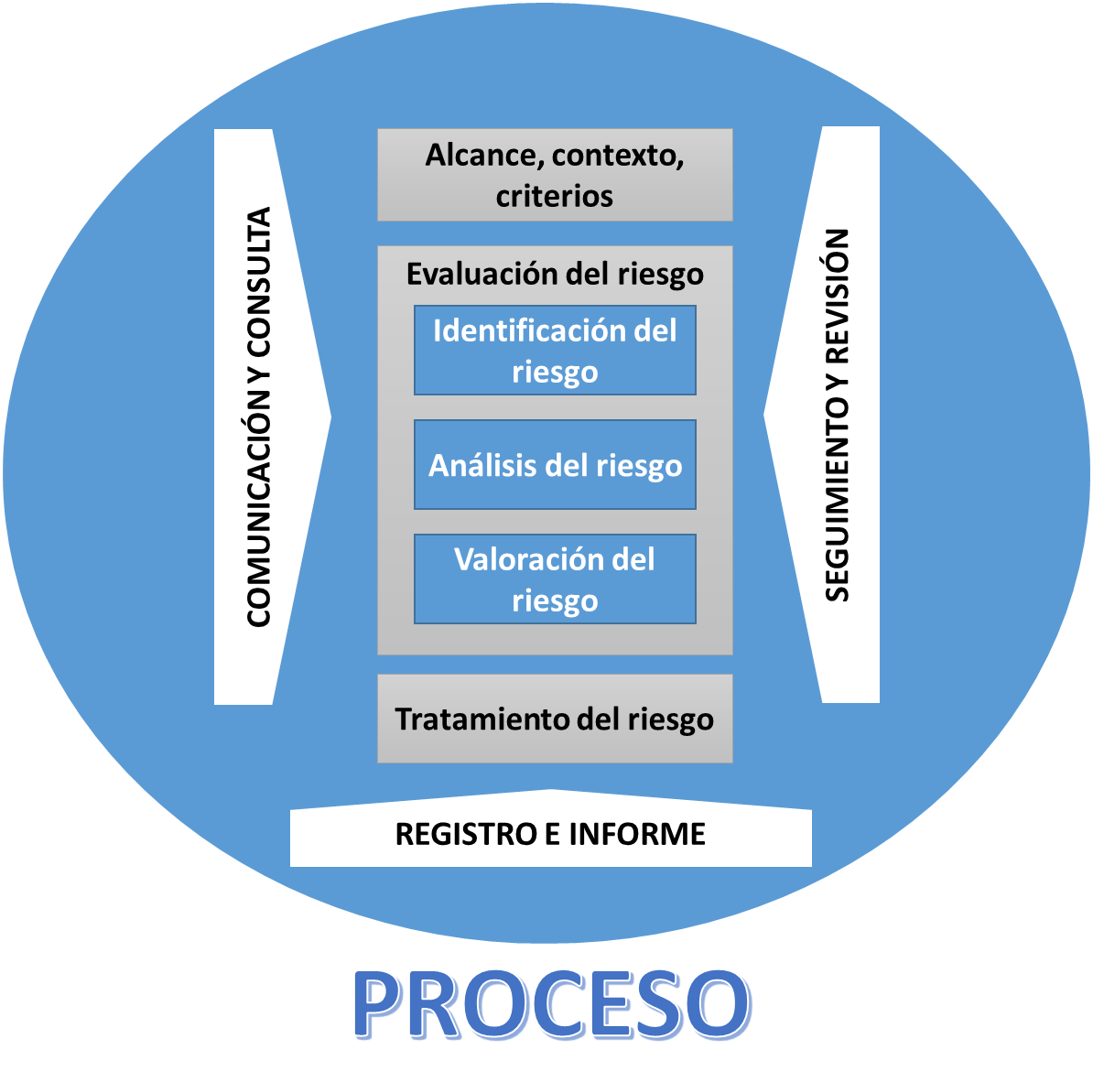
 | IDENTIFICACIÓN DE OBJETIVOS | Para definir los objetivos es importante considerar la estrategia de la Empresa, aspectos del contexto externo e interno, comprensión de las necesidades y expectativas de las partes interesadas, entre otros aspectos. Una herramienta de mucha utilidad para la identificación de objetivos es el Análisis de debilidades, amenazas, fortalezas y oportunidades (FODA)
 | IDENTIFICACIÓN DE EVENTOS POTENCIALES (- RIESGOS / + OPORTUNIDADES) | Se deben identificar eventos potenciales que afecten la implementación de la estrategia o el logro de los objetivos, estos eventos pueden tener impacto positivo, negativo o ambos. Herramientas: tormenta de ideas, Técnicas de diagramación- causa/efecto, flujogramas de procesos, Análisis FODA, encuestas, entrevistas, reunión con expertos
 | EVALUACIÓN DE OPORTUNIDADES | Ver Criterios y Matriz.
 | EVALUACION DE RIESGOS | Ver Criterios y Matriz.
 | RESPUESTA - PLAN DE ACCIÓN | Definir actividades, responsabilidades, plazos, recursos, medición.
 | MONITOREO - SEGUIMIENTO | Analizar si han surgido nuevos riesgos/oportunidades provenientes de cambios en el contexto externo e interno - eficacia de los controles

MATRIZ DE RIESGOS

 | OBJETIVO | RIESGOS | IDENTIFICAR LOS EVENTOS QUE PUEDEN COMPROMETER EL CUMPLIMIENTO DE LOS OBJETIVOS | EVALUACIÓN DE RIESGOS |  |  | RESPUESTA AL RIESGO |  |  |  | ACTIVIDADES DE CONTROL | INFORMACIÓN Y COMUNICACIÓN | MONITOREO
 |  |  |  | Probabilidad | Impacto | Total | Evitar | Reducir | Compartir | Aceptar
 | Incorporar el Teletrabajo en un contexto de cuarentenas cíclicas para garantizar la continuidad de las operaciones nota: el teletrabajo es una modalidad poco estudiada y poco regulada | Salud Física | Instalaciones inadecuadas (mobiliario inadecuado, poca iluminación, mucho frío o calor) | 5 | 4 | 20 |  |  |  |  | Lista de chequeo - Entevistas con los trabajadores | Formación y capacitación a los trabajadores: cómo utilizar el mobiliario más adecuado | Reuniones mensuales por área
 |  |  | Posturas inadecuadas (ergonomía) |  |  | 0
 |  | Salud Psíquica | Sensación de que nadie escucha |  |  | 0
 |  |  | Pérdida del aprendizaje por imitación |  |  | 0
 |  |  | Pérdida de comunicación con pares
 |  | Seguridad de la Información | Pérdida de la confidencialidad
 |  |  | Pérdida de la disponibilidad
 |  | Tecnología | Conectividad / Equipos de computación
MATRIZ DE OPORTUNIDADES

 | OBJETIVO GENERAL |  | IDENTIFICAR LOS EVENTOS QUE PUEDEN APORTAR AL CUMPLIMIENTO DE LOS OBJETIVOS | EVALUACIÓN DE OPORTUNIDADES |  |  | RESPUESTA |  |  |  | ACCIONES | RECURSOS | INFORMACIÓN Y COMUNICACIÓN
 |  |  |  | Impacto positivo | Factibilidad | Total | Accionar | Evaluar | Postergar | Incorporar
 | Incorporar el Teletrabajo en un contexto de cuarentenas cíclicas para garantizar la continuidad de las operaciones |  | Contratación de expertos con ubicación geográfica diversa - Disponibilidad de empleados de alto valor | 2 | 1 | 2
 |  |  | Optimización de infraestructura actual (capacidad instalada) - Reducción de gastos fijos | 5 | 3 | 15
 |  |  | Diversidad de costos de mano de obra | 5 | 3 | 15
 |  |  | Desarrollo de Acuerdos de Desempeño Individual - Modelo de evaluación por resultados
 |  |  | Nuevas tecnologías de comunicación | 5 | 3 | 15

AVANCE EN EJECUCIÓN DE PLANES DE ACCIÓN

N° | DESCRIPCIÓN DEL PLAN |  | RESPONSABLE | INDICADOR DE CUMPLIMIENTO | ¿Es satisfactorio?

CONCLUSIONES

N° | CONCLUSIONES |  | ¿Implica modificación o ampliación del Plan de Tratamiento? |  | Fecha de inicio de la modificación

N° | NUEVOS RIESGOS / OPORTUNIDADES A CONSIDERAR

V. Riesgos
ÍNDICE
CRITERIOS PARA LA VALORACIÓN DE RIESGOS


Impacto - Severidad: Es el resultado o efecto de un riesgo. Puede entenderse como el nivel de afectación que tendría la capacidad de la organización para ejecutar sus estrategias y alcanzar sus objetivos bajo el supuesto de que el riesgo se ha materializado.

5 | Significativo
4 | Mayor
3 | Medio
2 | Menor
1 | Insignificante

Probabilidad: Es la posibilidad de ocurrencia de un riesgo

5 | Con seguridad | Hay una probabilidad mayor al 90% de que ocurra el evento. Se ha presentado en los últimos 6 meses
4 | Probable | Hay entre un 66% a un 90% de probabilidad de que el evento ocurra. Se ha presentado en los últimos 12 meses
3 | Posible | Hay entre un 36% a un 65% de probabilidad de que el evento ocurra. Se ha presentado en los últimos 2 años
2 | Raro | Hay entre un 11% a un 35% de probabilidad de que el evento ocurra. Se ha presentado en los últimos 3 años
1 | Improbable | Hay una probabilidad del 10% o menor de que el evento ocurra. No se ha presentado en los últimos 4 años

PROBABILIDAD | Con seguridad | 5 | 5 | 10 | 15 | 20 | 25
 | Probable | 4 | 4 | 8 | 12 | 16 | 20
 | Posible | 3 | 3 | 6 | 9 | 12 | 15
 | Raro | 2 | 2 | 4 | 6 | 8 | 10
 | Improbable | 1 | 1 | 2 | 3 | 4 | 5
 |  |  | 1 | 2 | 3 | 4 | 5
 |  |  | Insignificante | Menor | Medio | Mayor | Significativo
 |  |  | IMPACTO

 | ACEPTABLE | 1 A 4
 | ALERTA | Mayor a 4 y Menor a 10
 | INTOLERABLE | Mayor o igual a 10

V. Oportunidades
ÍNDICE
CRITERIOS PARA LA VALORACIÓN DE OPORTUNIDADES


Impacto Positivo "Contribución": se valorará el impacto positivo en el logro de objetivos, la mejora de los procesos, la satisfacción de partes interesadas, mejoras a nivel de eficiencia, eficacia, talento humano, infraestructura, entre otras.

5 | Significativo
4 | Mayor
3 | Medio
2 | Menor
1 | Insignificante

Factibilidad: Para evaluar la factibilidad se tendrá en cuenta la disponibilidad de recursos y circunstancias del contexto.

5 | Muy Alta
4 | Alta
3 | Media
2 | Baja
1 | Muy Baja

IMPACTO POSITIVO | Significativo | 5 | 5 | 10 | 15 | 20 | 25
 | Mayor | 4 | 4 | 8 | 12 | 16 | 20
 | Medio | 3 | 3 | 6 | 9 | 12 | 15
 | Menor | 2 | 2 | 4 | 6 | 8 | 10
 | Insignificante | 1 | 1 | 2 | 3 | 4 | 5
 |  |  | 1 | 2 | 3 | 4 | 5
 |  |  | Muy Baja | Baja | Media | Alta | Muy Alta
 |  |  | FACTIBILIDAD

 | ACCIONAR | Mayor o igual a 10
 | EVALUAR | Mayor a 4 y Menor a 10
 | POSTEGAR | Menor o igual a 4

Agenda
AGENDA PARA LA REUNIÓN DE REVISIÓN DE LA ESTRATEGIA

Hora | Descripción | Duración | Responsable
 | Revisión del Mapa Estratégico
 | Identificación de puntos estratégicos clave
 | Revisión de las iniciativas
 | Revisión de los indicadores
 | Eficiencia del capital
 | Aprendizaje y Crecimiento
 | Gestión de las relaciones con el cliente
 | Excelencia operacional
 | Desafio de los recursos
 | Estrategias de comunicación
 | Retroalimentación
 | Revisión de ítems nuevos

 | Sugerencias y preguntas
 | Cierre de la reunión

Resumen
RESUMEN:

 | Revisión operacional | Revisión de la estrategia | Prueba y adaptación de la estrategia, actualización del Plan Estratégico.
Requisitos de información | Tableros de control/ resúmenes financieros semanales y mensuales | Mapa Estratégico y BSC | Mapa Estratégico, BSC, análisis estadísticos, análisis externo, estrategias emergentes
Frecuencia | Diaria/ Semanal o mensual (depende del ciclo de negocios) | Mensualmente | Anualmente (o quizás trimestralmente en el caso de industrias con rápido movimiento)
Participantes | Personal de los departamentos y funciones, gerencia para las revisiones financieras | Directores y Gerentes | Directores, Gerentes, Especialistas de planificación, líderes de unidades de negocio.
Foco | Identificar y resolver problemas operacionales (caída de ventas, entregas tardías, problemas con el proveedor, otros) | Puntos de implementación de la estrategia, progreso de las iniciativas estratégicas | Prueba y adaptación de la estrategia, actualización del Plan Estratégico.
Objetivos | Responder a los problemas de corto plazo y promover la mejora continua | Perfeccionar la estrategia, realizar adaptaciones a mitad de camino | Mejorar o transformar la estrategia, definir metas estratégicas, autorizar gastos para iniciativas estratégicas.

